개발요청메뉴>>
개발요청메뉴 1차 (기간 : 2606~2611)
 | BK | 표시 : 국문, 영문 / 통화 : 원화,외화 |  |  |  |  |  |  | * 참조 : D365화면
 |  | 0. 계정과목 코드 맵핑 : 커스터마이징 레포트, STAT FS에 활용
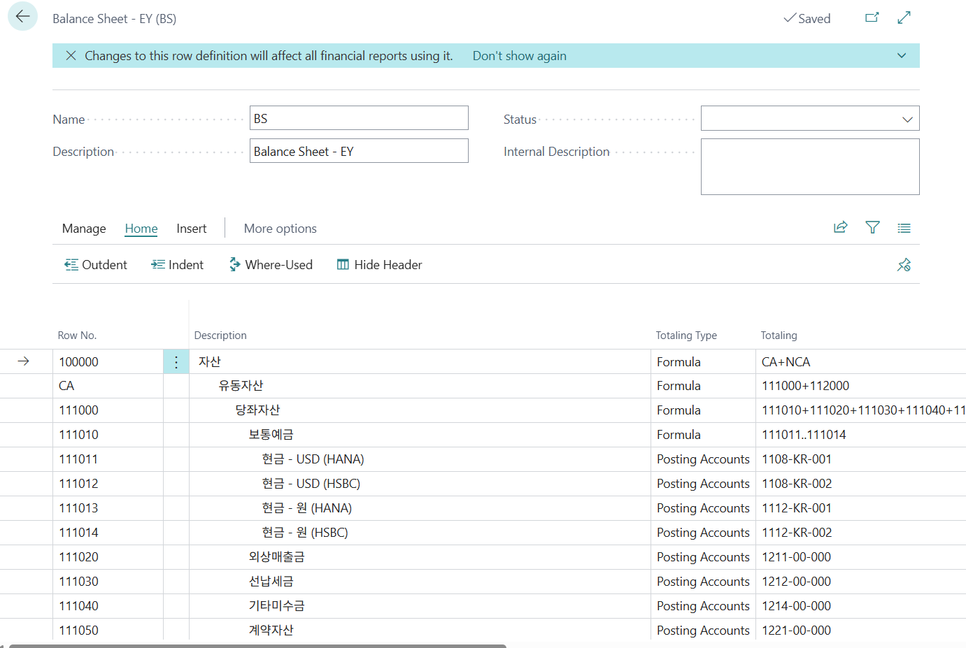
 |  |  |  | 우선순위 | 구분 | AS-IS (현행 위하고 화면) | TO-BE (개선 화면) | 주요 개선 포인트
 |  |  |  | ★★★ (필수) | 계정코드 구조 | 환경설정에서 3자리 또는 5자리 계정체계를 설정하고 세목을 추가 등록할 수 있으나, 계정체계-세목-관리항목의 연결관계를 시각적으로 설계하는 구조는 약함. | 계정체계 / 세목 / 관리항목 구조설계 화면 신설. D365의 Main account + Dimension 개념을 참고해 기본 계정과 세목/관리축을 구분하여 설계하고, 어떤 계정에 어떤 관리항목이 연결되는지 시각화. | 코드체계 설정 → 구조 설계형 UX
 |  |  |  | ★★★ (필수) | 재무제표 반영 맵핑 | 위하고는 표준용코드를 계정별로 입력해 표준재무제표에 반영하고, 일부 통합계정/표준재무제표 구조에 연결되나, 어떤 계정이 어떤 재무제표 항목에 들어가는지 revision 관점으로 관리하지 않음. | 재무제표·세무신고 매핑관리 화면 신설. SAP의 FSV/FS item mapping revision처럼 재무상태표, 손익계산서, 표준재무제표, 세무신고 항목별 매핑 구조를 별도 관리하고, 미매핑 계정/중복 매핑 계정을 자동 검출. | 표준용코드 단건 입력 → 보고 구조형 매핑
 |  | 1. 일반전표입력
 |  | 2. 매입매출전표입력
 |  | 3. 주요장부출력
 |  |  | 1) 분개장
 |  |  | 2) 현금출납장
 |  |  | 3) 계정별원장
 |  |  | 4) 매입매출장
 |  |  | 5) 자산부채 거래처별원장
 |  |  |  | 우선순위 | 기능
 |  |  |  | ★★★ (필수) | 미수/미지급 관리, Drill-down(거래 흐름을 전표 → 증빙 → 원거래까지 연결)
 |  |  |  | ★★ | 분석 리포트, Aging(기간 비교, 회전율, 연령분석)
 |  |  |  | ★ | Excel/Pivot 조회

 |  | 4. 보조장부출력
 |  |  | 1) 현장별/ 프로젝트별 손익계산서, 분개장, 원장
 |  | 5. 결산재무제표
 |  |  |  | 우선순위 | 구분 | AS-IS (현행 위하고 화면) | TO-BE (개선 화면) | 주요 개선 포인트
 |  |  |  | ★★★ (필수) | 구조/매핑 관리 화면 | 제출용 재무상태표용 통합계정등록은 가능하나, 사실상 통합계정 중심의 제한적 설정이며 내부관리용/그룹보고용/업종별 구조를 버전별 관리하는 수준은 아님. | 구조설계/통합계정 매핑 화면으로 확대. 재무상태표 버전(제출용/표준용/내부관리용/그룹보고용) 관리, 계정-항목 매핑 검증, 버전복사, 적용기간 관리 도입. SAP의 FSV와 D365 row definition 개념 반영. | 단순 통합계정등록 → 버전형 구조설계
 |  |  | 1) 합계잔액시산표
 |  |  | 2) 재무상태표
 |  |  | 3) 손익계산서
 |  |  | 4) 제조원가명세서
 |  |  | 5) 이익잉여금처분계산서
 |  |  | 6) 현금흐름표
 |  |  | 7) 기간별 손익계산서, 제조원가명세서
 |  | 6. 기타 결산서류
 |  |  | 1) 감가상각명세서(미상각계산, 양도자산계산, 프로젝트별 안분, 월별상각비계산)
 |  | 7. 전기이월
 |  |  | 1) 전기분 결산자료 초기이월 (결산재무제표 전기분)

 | VAT
 |  | 1. 주요신고서류
 |  |  | 1) 부가가치세신고서
 |  |  | 2) 세금계산서합계표
 |  |  | 3) 신용카드매출전표등수령명세서
 |  |  | 4) 신용카드매출전표발행집계표
 |  |  | 5) 계산서합계표
 |  |  | 6) 부가가치세납부서
 |  | 2. 업종별첨부서류
 |  |  | 1) 부부동산임대공급가액명세서
 |  |  | 2) 구리스크랩등매입세액공제신고서
 |  |  | 3) 현금매출명세서
 |  | 3. 첨부서류
 |  |  | 1) 공제받지못할 매입세액명세서
 |  |  | 2) 건물등감가상각자산취득명세서
 |  |  | 3) 대손세액공제신고서
 |  |  | 4) 사업장별부가세납부환급신고명세
 |  |  | 5) 사업자단위과세사업장별부가세
 |  |  | 6) 과표수정 및 추가납부계산서
 |  |  | 7) 과표 및 세액경정청구서
 |  | 4. 영세율수출관련서류
 |  |  | 1) 수출실적명세서
 |  |  | 2) 영세율첨부서류제출명세서
 |  |  | 3) 내국신용장/ 구매확인서전자발급
 |  |  | 4) 외화획득명세서
 |  |  | 5) 외국인관광객면세판매및환급명세서
 |  |  | 6) 공급가액확정명세서
 |  |  | 7) 선박에의한운송용역공급가액일람표
 |  |  | 8) 영세율매출명세서
 |  | 5. 전산매체관리
 |  |  | 1) 세금계산서합계표전산매체
 |  |  | 2) 계산서합계표전산매체

